Диаграмма1
Задание 5
Сумма по полю Сумма продаж | Магазин
Дата | Магазин1 | Магазин2 | Магазин3 | Магазин4 | Магазин5 | Магазин6
янв | 1360050 | 692740 | 1075391.53 | 533810 | 746900 | 1436250
февр | 858400 | 452950 | 586663.94 | 428750 | 392500 | 883900
март | 928100 | 628800 | 788474.81 | 507900 | 480800 | 903100
апр | 870800 | 570800 | 872153.32 | 339500 | 464030 | 964280
май | 731950 | 341700 | 454964.94 | 367909.67 | 341450 | 838250
июнь | 621700 | 495500 | 482085.87 | 254400 | 294400 | 943213.79
июль | 836500 | 511150 | 769018.48 | 313000 | 465350 | 941550
авг | 864700 | 462700 | 766300 | 350800 | 507350 | 953400
сент | 958280 | 524300 | 835277.24 | 393000 | 540550 | 776723.01
окт | 859760 | 527350 | 946298.14 | 393100 | 550800 | 815220
нояб | 1006680 | 540800 | 948600 | 491900 | 591300 | 728900
дек | 1838480 | 1140660 | 1705731.61 | 959900 | 970200 | 1662150
Итог | 11735400 | 6889450 | 10230959.88 | 5333969.67 | 6345630 | 11846936.8

Диаграмма2
Задание 6
 | Значения | Магазин
 | Сумма по полю Сумма продаж |  |  |  |  |  | Сумма по полю Кол-во продаж
Дата | Магазин1 | Магазин2 | Магазин3 | Магазин4 | Магазин5 | Магазин6 | Магазин1 | Магазин2 | Магазин3 | Магазин4 | Магазин5 | Магазин6 | Сумма продаж по всем магазинам по месяцам | Сумма по кол-во продаж
янв | 1360050 | 692740 | 1075391.53 | 533810 | 746900 | 1436250 | 382 | 254 | 311 | 136 | 262 | 453 | 5845141.53 | 1798
февр | 858400 | 452950 | 586663.94 | 428750 | 392500 | 883900 | 211 | 141 | 160 | 109 | 114 | 291 | 3603163.94 | 1026
март | 928100 | 628800 | 788474.81 | 507900 | 480800 | 903100 | 216 | 152 | 219 | 122 | 145 | 319 | 4237174.81 | 1173
апр | 870800 | 570800 | 872153.32 | 339500 | 464030 | 964280 | 185 | 143 | 248 | 92 | 119 | 334 | 4081563.32 | 1121
май | 731950 | 341700 | 454964.94 | 367909.67 | 341450 | 838250 | 182 | 112 | 144 | 89 | 98 | 308 | 3076224.61 | 933
июнь | 621700 | 495500 | 482085.87 | 254400 | 294400 | 943213.79 | 147 | 143 | 149 | 60 | 94 | 287 | 3091299.66 | 880
июль | 836500 | 511150 | 769018.48 | 313000 | 465350 | 941550 | 181 | 146 | 189 | 76 | 136 | 334 | 3836568.48 | 1062
авг | 864700 | 462700 | 766300 | 350800 | 507350 | 953400 | 231 | 166 | 182 | 93 | 163 | 361 | 3905250 | 1196
сент | 958280 | 524300 | 835277.24 | 393000 | 540550 | 776723.01 | 236 | 152 | 244 | 102 | 173 | 278 | 4028130.25 | 1185
окт | 859760 | 527350 | 946298.14 | 393100 | 550800 | 815220 | 211 | 145 | 249 | 101 | 182 | 284 | 4092528.14 | 1172
нояб | 1006680 | 540800 | 948600 | 491900 | 591300 | 728900 | 235 | 169 | 239 | 117 | 163 | 270 | 4308180 | 1193
дек | 1838480 | 1140660 | 1705731.61 | 959900 | 970200 | 1662150 | 488 | 319 | 443 | 220 | 311 | 507 | 8277121.61 | 2288

Суммы и кол-во продаж помесячно за весь период

Задание №5
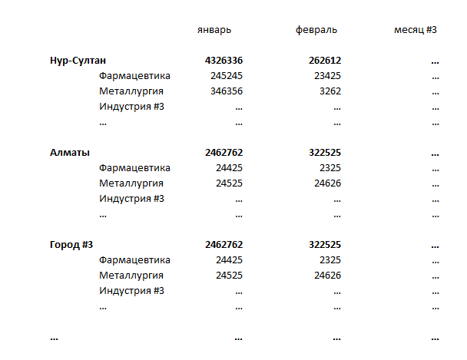
1. Собраны суммы продаж по городам и индустриям в динамике (лист "Исходные данные + Справочник").
2. Названия городов и индустрий имеют разные наименования при одном смысловом значении (например, Астана и Нур-Султан), также города частично записаны через id (приведен справочник городов: лист "Исходные данные + Справочник").
3. Нужно, используя справочник городов и индустрий, вернуть корректные названия в исходные данные (исходные данные не редактируем, но можно добавлять свои столбцы).
4. На листе "Отчет" создать отчет (с помощью формул, не сводной таблицей) по ежемесячной сумме реализации в разрезе городов и индустрий (пример, рисунок ниже).
5. Оформить отчет в презентабельный вид. Важно сохранить все использованные формулы.

